Graficos
Gráficos
Crea un gráfico de columnas como el de la imagen aqui abajo

Aparatos | Ventas 2020
Cortapelos | 5950
Batidoras | 18259
Cafeteras | 20070
Congeladoras | 20390
Freidoras | 15352
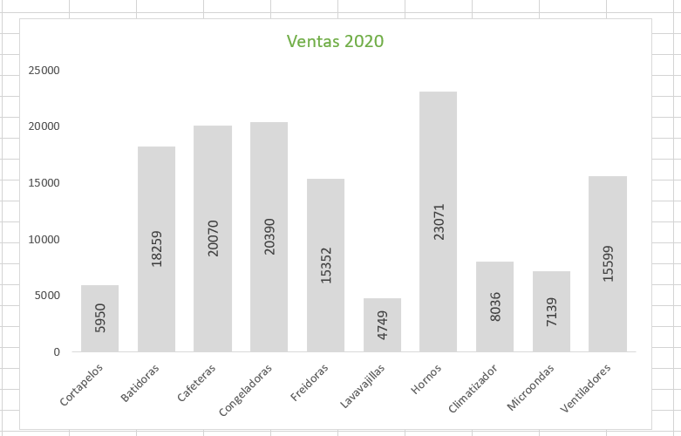
Lavavajillas | 4749
Hornos | 23071
Climatizador | 8036
Microondas | 7139
Ventiladores | 15599

Y después mueve el gráfico hacia la hoja de cálculo "Desplazar"

Agregar Información
Agrega la serie de datos "Año 2019" al gráfico
Agregar Información

Ventas Año 2020

Ventas Año 2020
Aparatos | Año 2020 | Año 2019
Cortapelos | 5950 | 4462.5
Batidoras | 18259 | 16798.28
Cafeteras | 20070 | 24084
Congeladoras | 20390 | 15292.5
Freidoras | 15352 | 13356.24
Lavavajillas | 4749 | 5603.82
Hornos | 23071 | 19379.64
Climatizador | 8036 | 6830.6
Microondas | 7139 | 7995.68
Ventiladores | 15599 | 13571.13

Combinado
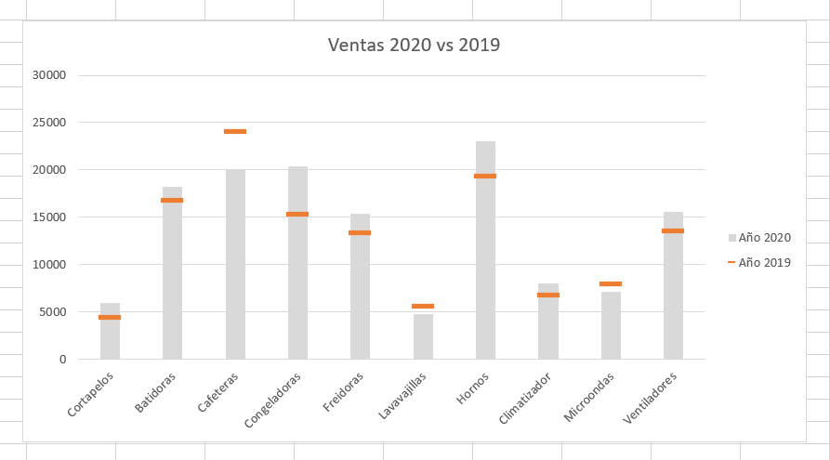
Crea un gráfico comparativo combinando columnas y lineas:
Consejo -> Usa marcadores
Gráfico Combinado

Ventas 2020 vs 2019

Aparatos | Año 2020 | Año 2019
Cortapelos | 5950 | 4462.5
Batidoras | 18259 | 16798.28
Cafeteras | 20070 | 24084
Congeladoras | 20390 | 15292.5
Freidoras | 15352 | 13356.24
Lavavajillas | 4749 | 5603.82
Hornos | 23071 | 19379.64
Climatizador | 8036 | 6830.6
Microondas | 7139 | 7995.68
Ventiladores | 15599 | 13571.13

Pareto&Histo
Crea un Histograma con 6 rangos de categorias
Observa como los datos están distribuidos
Histograma y Pareto

Nombre | Salario
ANTONIO GARCIA | 13258.000
JOSE GONZALEZ | 75258.000
MARIA CARMEN RODRIGUEZ | 34789.000
MARIA FERNANDEZ | 40000.000
MANUEL LOPEZ | 51243.000
FRANCISCO MARTINEZ | 69771.000
CARMEN SANCHEZ | 16897.000
JUAN PEREZ | 45583.000
DAVID GOMEZ | 68457.000
JOSEFA MARTIN | 50247.000
JOSE ANTONIO JIMENEZ | 34093.000
JOSE LUIS RUIZ | 76178.000
JAVIER HERNANDEZ | 51249.000
ISABEL DIAZ | 42568.000
JESUS MORENO | 59896.000

Hay otro ejercicio aquí
ABAJO!!

Aparatos | Año 2020
Cortapelos | 5950
Batidoras | 17589
Cafeteras | 18549
Congeladoras | 20390
Freidoras | 7586
Lavavajillas | 4749
Hornos | 23071
Climatizador | 8036
Microondas | 7139
Ventiladores | 15599
Crea un Gráfico Pareto para las ventas de los Aparatos:

Circular&Proyeccion
Gráfico Circular y Proyección Solar

Regiones | Ventas
America Latina | 15729
Europa | 24368
Estados Unidos | 27894

Crea un Gráfico Anillo y disminuye el tamaño del agujero

Región | Tienda | Ventas
América Latina | Perú | 12456.25
América Latina | Colombia | 17859.32
América Latina | Chile | 14578.36
Europa | España | 21456.24
Europa | Portugal | 19478.38
Europa | Italia | 18745.3
Estados Unidos | New York | 22478.98
Estados Unidos | California | 21457.58
Estados Unidos | Florida | 18475.97

Representa las ventas regionales en un gráfico Solar
Recuerda: los datos deben están ordenados en la primera categoría -> Región

